Abb.E4-4A
Zurück zum Inhalt
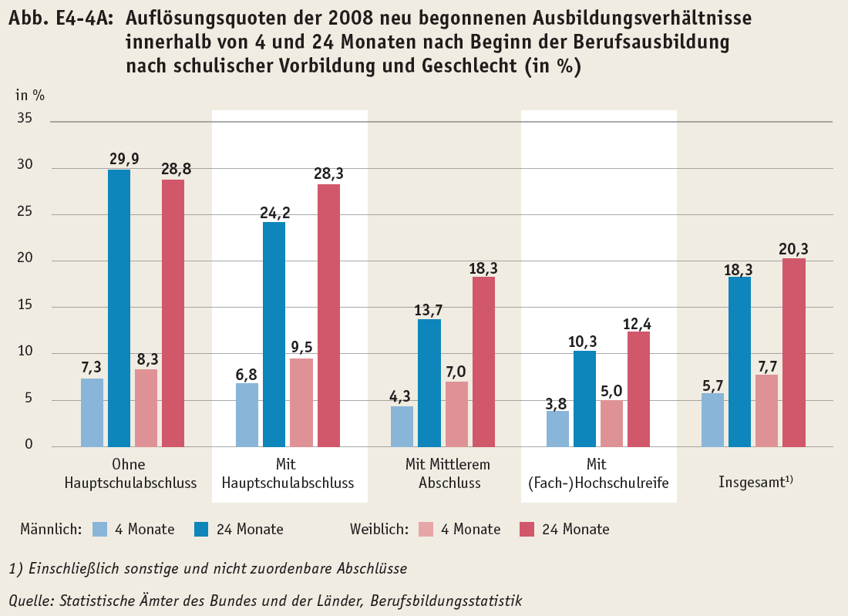
 | #BEZUG! | #BEZUG! | #BEZUG! | #BEZUG!
1 | 1 | 1 | 1 | 1

Abb.E4-5web
Zurück zum Inhalt
Abb. E4-5web: Lösungsquoten* der im Jahr 2008 neu begonnenen Ausbildungsverhältnisse innerhalb von 24 Monaten nach Beginn der Berufsausbildung nach schulischer Vorbildung, berufsvorbereitender Qualifizierung oder beruflicher Grundbildung** und nach Geschlecht (in %)
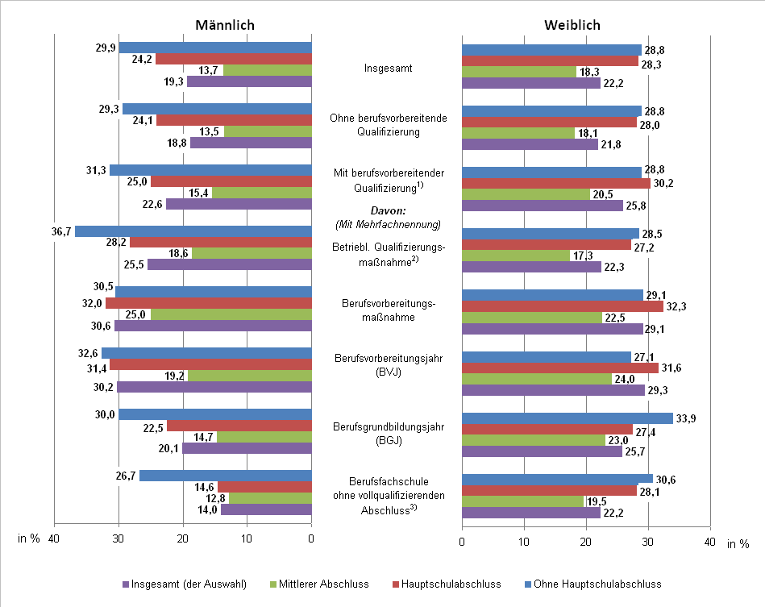

* Ohne Hochschul-/Fachhochschulreife und sonstige Abschlüsse
** Abgeschlossene berufsvorbereitende Qualifizierungen (von mindestens 6 Monaten Dauer).
1) Mehrfachnennungen möglich
2) Einstiegsqualifizierung (EQ/EQJ), Qualifizierungsbaustein, Betriebspraktika
3) Brandenburg: einschließlich kooperatives Modell
Quelle: Statistische Ämter des Bundes und der Länder, Berufsbildungsstatistik

Abb.E4-6web
Zurück zum Inhalt
Abb. E4-6web : Lösungsquoten der im Jahr 2008 neu begonnenen Ausbildungsverhältnisse innerhalb von 24 Monaten nach Beginn der Berufsausbildung nach ausgewählten Berufsgruppen und schulischer Vorbildung (in %)
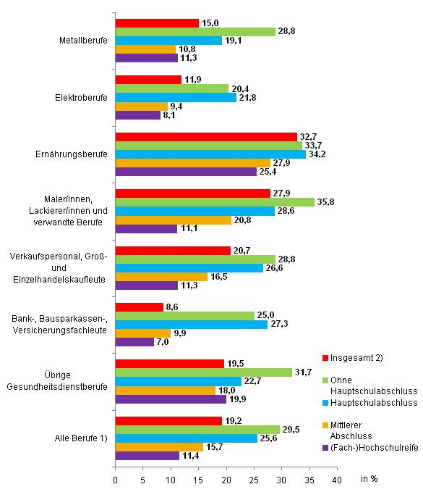

1) „Alle Berufe“ umfasst die hier ausgewählten und nicht weitere Berufe.
2) Insgesamt einschließlich Sonstige und nicht zuordenbare Abschlüsse
Quelle: Statistische Ämter des Bundes und der Länder, Berufsbildungsstatistik, eigene Berechnungen

